关系图
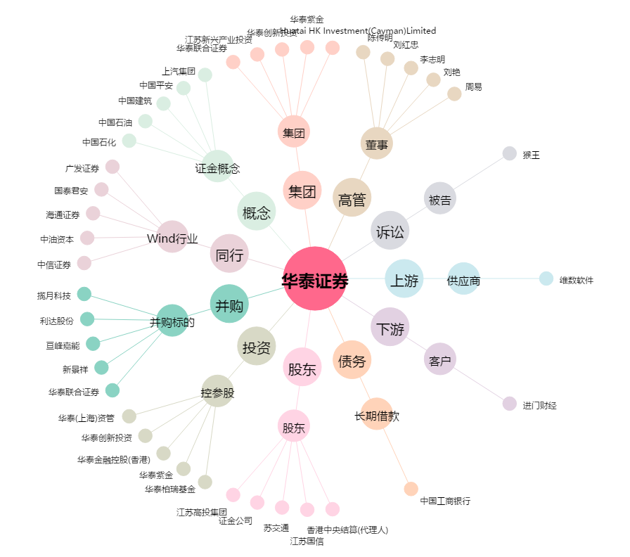
华泰证券[601688.SH] - 关系概览图

